布艺
模板
说明：
视频种类 | 产品中文名称 | 站点 | 产品图片 | 产品售价 | 产品ASIN | 图片总数量 | 需求 | 参考图
主图 | 布艺清洗机 | 德国 | 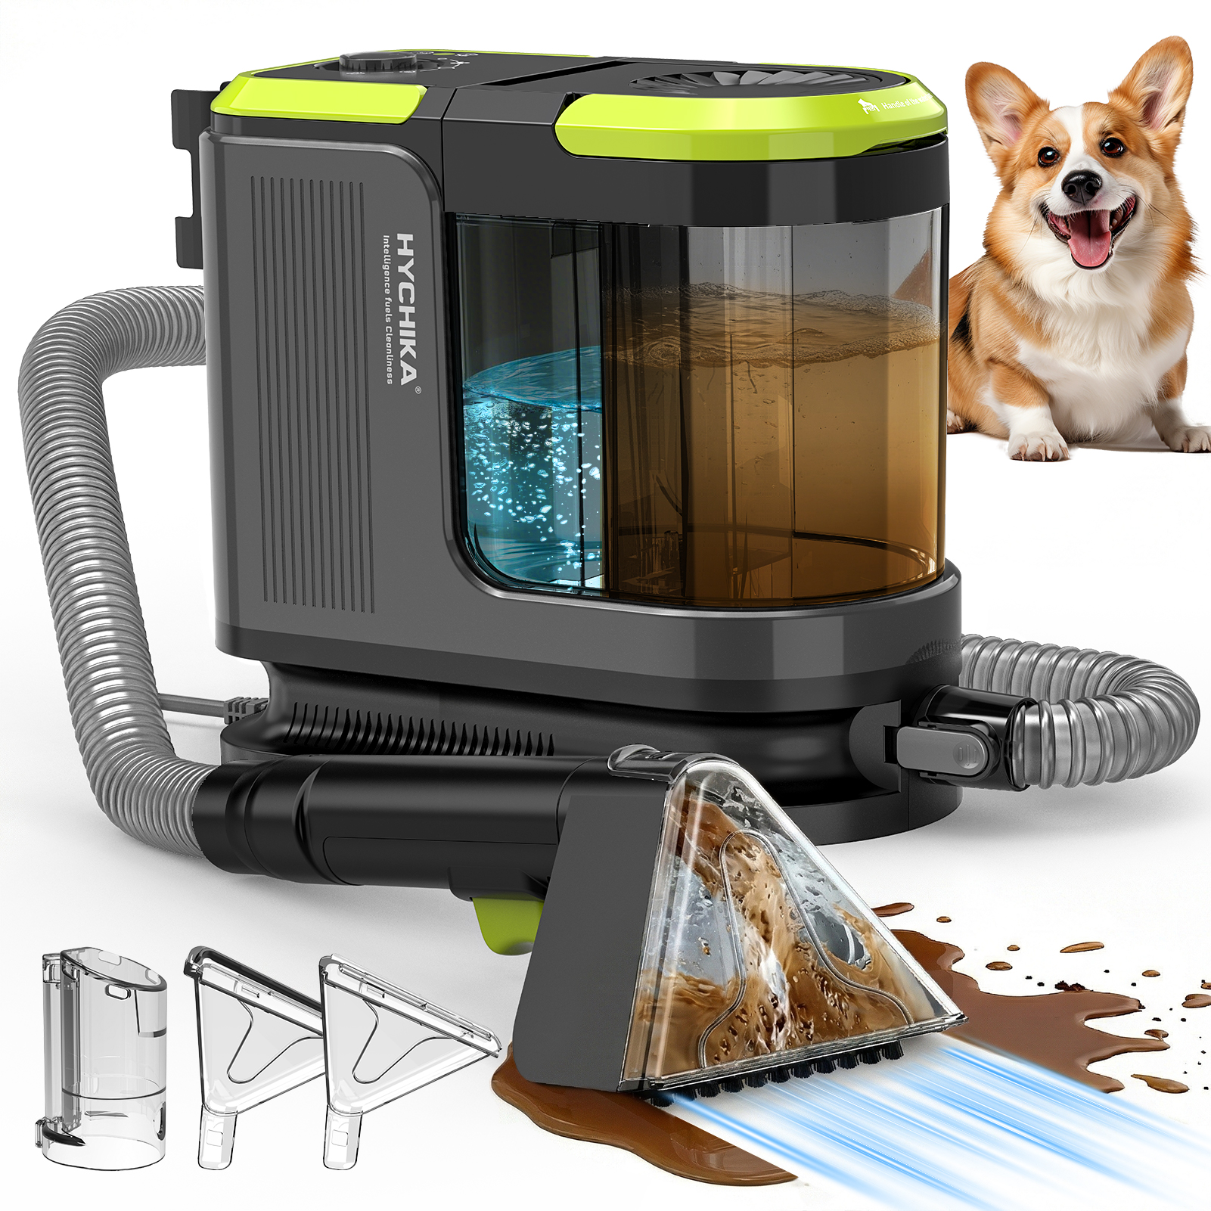 | 124.99 | B0GDCZ7BWK | 1 | 加 蒸汽效果 参考友望 | 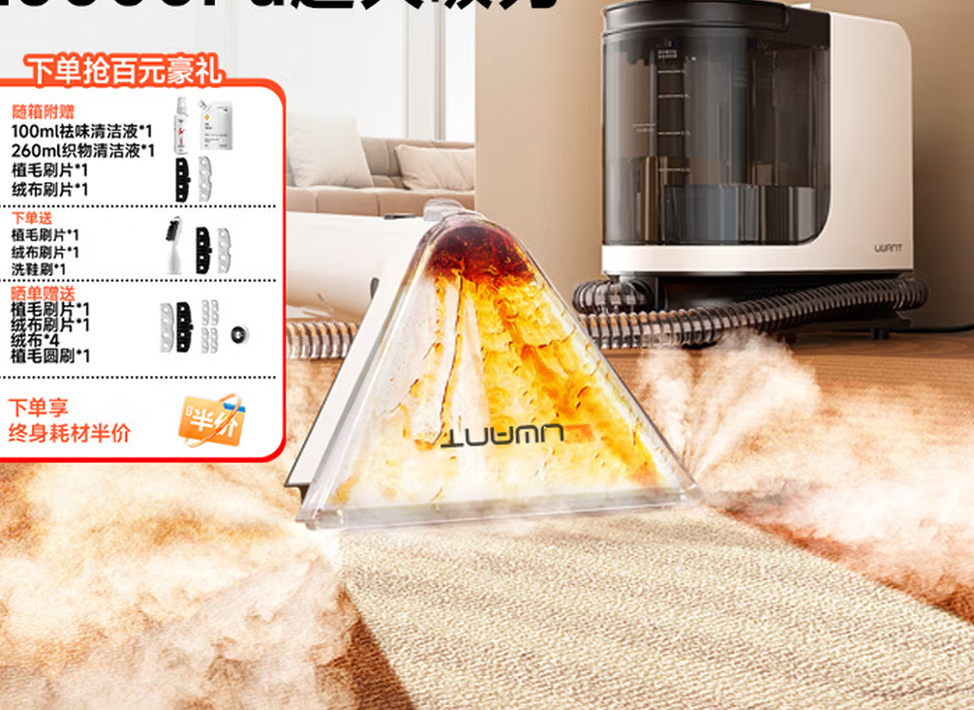 | 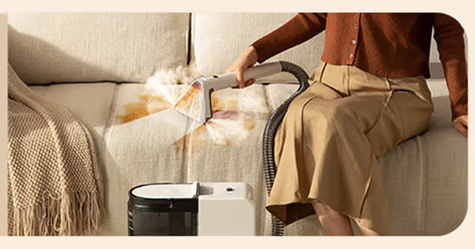
主图 | 布艺清洗机 | 德国 | 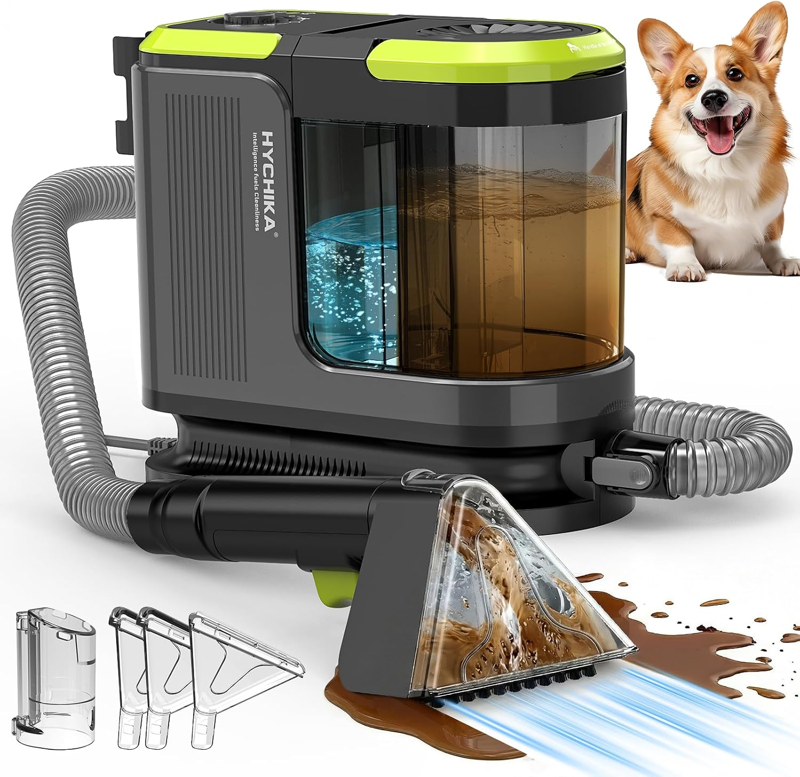 |  |  |  | 加 4个小图标 放大镜 | 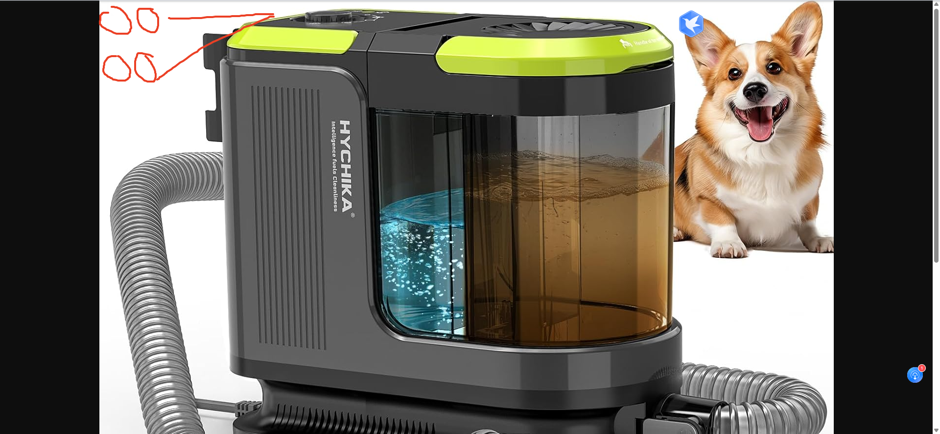 | 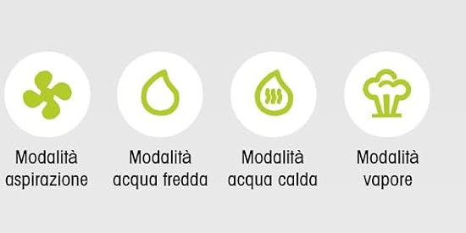 | 蓝色 冷水按钮 红色 热水按钮 黄色 蒸汽 按钮 牛油果色吸力按钮 | 
 |  |  |  |  |  |  | 冷水 热水 | 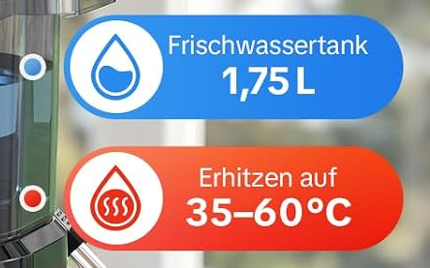 |  蒸汽 | 吸力
 |  |  |  |  |  |  | 